Sheet1
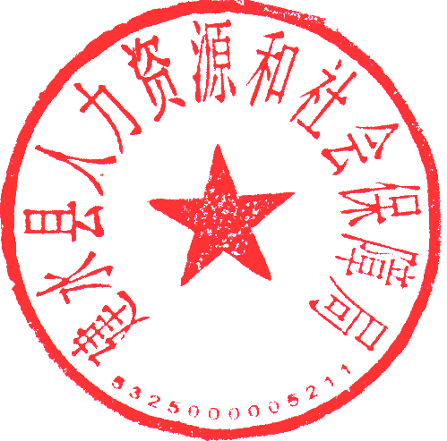
红河州2024年事业单位公开招聘工作人员拟聘用人员名单（建水县）
序号 | 姓名 | 性别 | 准考证号 | 岗位 代码 | 招聘单位 | 招聘岗位 | 招聘人数 | 笔试总成绩 | 百分制笔试总成绩 | 笔试加分 | 面试成绩 | 考试 总成绩 | 排名 | 资格复审情况 | 体检情况 | 考察情况 | 备注
1 | 杨志艳 | 女 | 15025049548 | 326 | 乡镇财政所（建水县官厅镇农业农村发展和财务服务中心） | 工作人员 | 9 | 214.5 | —— | 0 | —— | 214.5 | 5 | 通过 | 合格 | 合格 | 怀孕延期

公示时间为：2025年4月1日至2025年4月10日，共7个工作日。公示期间，如对公示对象有异议，以书面或其他形式向建水县人力资源和社会保障局反映，反映情况务必实事求是、客观公正。举报公示对象违法违纪问题的，应签署或说明举报人真实姓名、详细联系地址及电话，以便于组织调查核实，组织会为举报人保密。公示期满无异议，将按程序办理相关聘用手续。 举报电话：0873-7662405

